病院
 |  |  |  |  |  |  |  |  |  |  |  |  |  |  |  |  |  |  |  | （病院用）
CT検査における造影剤使用に関する説明・同意書
患者番号
 |  |  |  |  |  |  |  |  |  |  |  |  | 医療法人 東札幌病院
患者氏名 |  |  |  |  |  |  |  |  |  |  |  |  | 住所 札幌市白石区東札幌3条3丁目7－35
生年月日 |  |  |  |  | 年 |  | 月 |  | 日 |  |  |  | 電話 011－812－2311
性別 |  |  |  | 男性 |  |  | 女性 |  |  |  |  |  |  |  |  |  |  |  |  |  |  | FALSE
 |  |  |  |  |  |  |  |  |  |  |  |  |  |  |  |  |  |  |  |  |  | FALSE
検査予定日 |  |  |  |  | 年 |  | 月 |  | 日 |  | 検査部位

検査当日、あなたが受ける検査では、造影剤という検査薬を使用する可能性があります。まれですが
造影剤の副作用が生じることがありますので、以下の項目をお読みになった後に、ご不明な点を主治
医に質問し、納得されましたら同意書に署名をしてください。
１．造影剤とは？
CT用の造影剤はヨード製剤でいくつかの種類があります。診断にあたって情報量を増やすために画
像にコントラストをつける検査用の薬です。通常、静脈注射で使います。
２．造影剤を使う必要性
血管の状態、臓器の血流状態、病変の血流状態や特徴がわかり、画像診断上、重要な情報となるこ
とがあります。また、造影剤を使わなければ病気を見つけることができないことがあります。
３．造影剤の副作用
副作用の頻度は、軽症なものを含め約３％といわれています。造影剤の副作用は、検査中や検査直
後に生じるもの（即時性）と検査後数時間から数日後に生じるもの（遅発性）とがあります。
また、検査中から検査後数日の間に注射部位が腫れたり、炎症を起こすことがあります。
Ａ．即時性副作用
ほとんどは、吐き気、嘔吐、熱感、皮膚の異常（赤くなる、かゆみがでる、むくみ、蕁麻疹）、
くしゃみ、せき、などの軽いものです。しかし、まれに（１０万人にひとり程度）、冷や汗、血圧低
下、胸が苦しくなる、呼吸困難などの重い副作用がおこることがあります。極めてまれですが死に至
る報告もあります。また、造影剤が血管外にもれると注射部位が腫れたり、炎症をおこすことが
あります。
Ｂ．遅発性副作用
まれに、検査後数時間から１０日後くらいの間に、体がだるくなったり、頭痛、皮膚の異常などが
出ることがあります。
４．CT造影検査の注意事項
アレルギー体質の方は副作用を生じる可能性が約３倍高く、なかでも気管支喘息の方は約１０倍と
いわれています。また、腎臓の機能が低下している方にCTの造影剤を使うと、腎機能を悪化させるこ
とがあります。また、ビグアナイド系糖尿病薬を内服中の方はヨード造影剤を使用するとまれに
腎機能が低下し、糖尿病薬の排泄が遅れ乳酸アシドーシスという危険な状態になることがあります。
そのため、検査前後2日間、検査当日を合わせ5日間休薬していただきます。
 | ビグアナイド系糖尿病薬 |  |  |  |  |  | なし |  |  | あり |  | 薬剤名 |  | （ |  |  |  |  |  |  | ）
 |  |  |  |  |  |  |  |  |  | 年 |  | 月 |  | 日 | ～ |  | 月 |  | 日 | 内服中止
授乳中の方は、母乳に造影剤が分泌されますので、検査後24時間は授乳を控えてください。

説明日 |  |  |  |  | 年 |  | 月 |  | 日 |  |  | 説明医師

私はＣＴ検査の造影剤の必要性と副作用の可能性について説明を受け理解しましたので、
造影剤を使用したＣＴ検査を受けることに同意いたします。

同意をした日 |  |  |  |  | 年 |  | 月 |  | 日

患者様の署名 |  |  |  |  |  |  |  |  |  |  | 代諾者の署名 |  |  |  |  |  |  |  |  | 続柄
 |  |  |  |  |  |  |  |  |  |  |  |  |  |  |  |  |  |  |  | （患者様控え）
CT検査における造影剤使用に関する説明・同意書
患者番号
 |  |  | 0 |  |  |  |  |  |  |  |  |  | 医療法人 東札幌病院
患者氏名 |  |  |  |  |  |  |  |  |  |  |  |  | 住所 札幌市白石区東札幌3条3丁目7－35
生年月日 |  |  | 0 |  | 年 | 0 | 月 | 0 | 日 |  |  |  | 電話 011－812－2311
性別 |  |  |  | 男性 |  |  | 女性
 |  |  | 0 |  |  | 0 |  | 0 |  |  |  |  |  | 0
検査予定日 |  |  |  |  | 年 |  | 月 |  | 日 |  | 検査部位

検査当日、あなたが受ける検査では、造影剤という検査薬を使用する可能性があります。まれですが
造影剤の副作用が生じることがありますので、以下の項目をお読みになった後に、ご不明な点を主治
医に質問し、納得されましたら同意書に署名をしてください。
１．造影剤とは？
CT用の造影剤はヨード製剤でいくつかの種類があります。診断にあたって情報量を増やすために画
像にコントラストをつける検査用の薬です。通常、静脈注射で使います。
２．造影剤を使う必要性
血管の状態、臓器の血流状態、病変の血流状態や特徴がわかり、画像診断上、重要な情報となるこ
とがあります。また、造影剤を使わなければ病気を見つけることができないことがあります。
３．造影剤の副作用
副作用の頻度は、軽症なものを含め約３％といわれています。造影剤の副作用は、検査中や検査直
後に生じるもの（即時性）と検査後数時間から数日後に生じるもの（遅発性）とがあります。
また、検査中から検査後数日の間に注射部位が腫れたり、炎症を起こすことがあります。
Ａ．即時性副作用
ほとんどは、吐き気、嘔吐、熱感、皮膚の異常（赤くなる、かゆみがでる、むくみ、蕁麻疹）、
くしゃみ、せき、などの軽いものです。しかし、まれに（１０万人にひとり程度）、冷や汗、血圧低
下、胸が苦しくなる、呼吸困難などの重い副作用がおこることがあります。極めてまれですが死に至
る報告もあります。また、造影剤が血管外にもれると注射部位が腫れたり、炎症をおこすことが
あります。
Ｂ．遅発性副作用
まれに、検査後数時間から１０日後くらいの間に、体がだるくなったり、頭痛、皮膚の異常などが
出ることがあります。
４．CT造影検査の注意事項
アレルギー体質の方は副作用を生じる可能性が約３倍高く、なかでも気管支喘息の方は約１０倍と
いわれています。また、腎臓の機能が低下している方にCTの造影剤を使うと、腎機能を悪化させるこ
とがあります。また、ビグアナイド系糖尿病薬を内服中の方はヨード造影剤を使用するとまれに
腎機能が低下し、糖尿病薬の排泄が遅れ乳酸アシドーシスという危険な状態になることがあります。
そのため、検査前後2日間、検査当日を合わせ5日間休薬していただきます。
 | ビグアナイド系糖尿病薬 |  |  |  |  |  | なし |  |  | あり |  | 薬剤名 |  | （ |  |  |  |  |  |  | ）
 |  |  |  |  |  |  |  | 0 |  | 年 | 0 | 月 | 0 | 日 | ～ |  | 月 |  | 日 | 内服中止
授乳中の方は、母乳に造影剤が分泌されますので、検査後24時間は授乳を控えてください。

説明日 |  |  | 0 |  | 年 | 0 | 月 | 0 | 日 |  |  | 説明医師 |  |  | 0

私はＣＴ検査の造影剤の必要性と副作用の可能性について説明を受け理解しましたので、
造影剤を使用したＣＴ検査を受けることに同意いたします。

同意をした日 |  |  |  |  | 年 |  | 月 |  | 日

患者様の署名 |  |  |  |  |  |  |  |  |  |  | 代諾者の署名 |  |  |  |  |  |  |  |  | 続柄
 |  |  |  |  |  |  |  |  |  |  |  |  |  |  |  |  |  |  |  | （患者様控え）
 | CT検査の医療被ばくに関する説明書

患者番号
患者氏名
 |  |  |  |  |  |  |  |  |  |  |  |  |  |  |  | 医療法人 東札幌病院 放射線課

１． | ＣＴ検査について

ＣＴ検査とは、放射線（Ｘ線）を使用して体の構造や、病変の広がりを調べる精密検査です。
Ｘ線を用いるため医療被ばくを伴いますが、被ばくによるリスクよりも、病気の発見や治療
方針の決定といった利益の方が上回ると判断した場合にのみ検査を行います。

２． | 医療被ばくについて

検査や治療などの医療的な理由での被ばくを医療被ばくといいます。
放射線を受けることによって、身体に発生する影響は以下の２つに分けられます。
 | ・ | 100mSv（ミリシーベルト）を超える被ばくでは、被ばく線量が増えるほど発がんの
 |  | リスクが上昇します。しかし、100mSv未満の被ばくでは明らかな発がんのリスク上昇は
 |  | 認められていません（確率的影響）。
 | ・ | 100mSv未満の被ばくでは、脱毛や皮膚障害など明らかな障害を認めることはありません
 |  | （確定的影響）。

 | 通常のＣＴ検査では、１回の被ばく線量が100ｍSvを超えることはありません。

３． | 被ばくの低減の取り組みとＣＴ検査の被ばく線量

当院では診断に必要な画像が得られる、可能な限り少ない放射線量で検査するように努めて
います。そのため、必要以上の範囲は撮影せず、頻回の繰り返し検査は避けるようにしてい
ます。

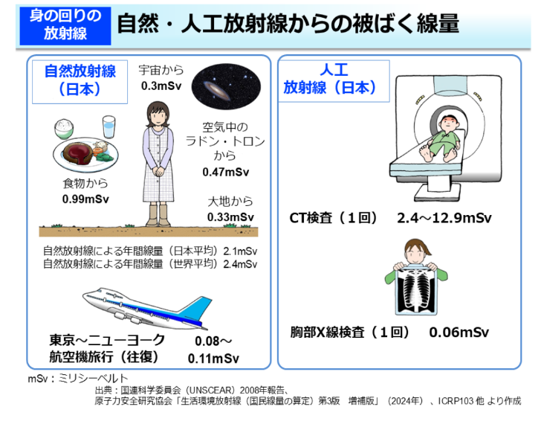
 |  |  |  |  |  |  |  |  |  |  |  | 検査部位 |  |  |  |  |  | 被ばく線量（mSv)

 |  |  |  |  |  |  |  |  |  |  |  | 頭部 |  |  |  |  |  | 2.7

 |  |  |  |  |  |  |  |  |  |  |  | 胸部 |  |  |  |  |  | 6.5

 |  |  |  |  |  |  |  |  |  |  |  | 胸部～骨盤 |  |  |  |  |  | 13.6

 |  |  |  |  |  |  |  |  |  |  |  | 腹部～骨盤 |  |  |  |  |  | 10.8

 |  |  |  |  |  |  |  |  |  |  |  | 肝臓ダイナミック |  |  |  |  |  | 24.5

 |  |  |  |  |  |  |  |  |  |  |  | 診断参考レベルから算出したＣＴ検査の被ばく線量

環境省ホームページより引用

 |  |  |  |  |  |  |  |  |  |  |  |  |  |  |  |  |  |  | 2025年8月1日作成

